Inventario AT
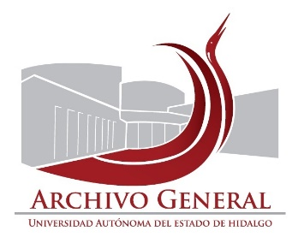 UNIVERSIDAD AUTÓNOMA DEL ESTADO DE HIDALGO SECRETARÍA GENERAL ARCHIVO GENERAL SISTEMA INSTITUCIONAL DE GESTIÓN DOCUMENTAL, ADMINISTRACIÓN DE ARCHIVOS Y TRANSPARENCIA
Inventario de Archivo de Trámite
Unidad Académica o Administrativa
Área Generadora
Área de:
Sección1
Serie 1
Sección 2
Serie 2
Sección 3
Serie 3
Sección 4
Serie 4
Sección 5
Serie 5
Sección 6
Serie 6
Sección 7
Serie 7
Sección 8
Serie 8
No. Sección | No. Serie | Título del expediente | Tipo de Archivo (Físico/electrónico) | Fecha de apertura | Fecha conclusión | Expediente vigente | Número de legajos | Indice por expediente ( si/no)

